主标+条码标 3% 3.22
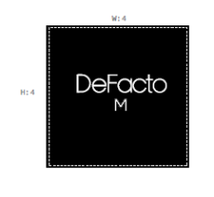
款号 | 颜色 | S | M | L | XL | XXL | 3XL |  | 涉及PO
H1577AX | BN325 - CINNAMON | 585 | 1158 | 1152 | 643 | 552 | 8 | 4098 | 1795461,1795462,1795463,1795464,1795465,1795466,1795467,1795468,1795469,1795470,1795471,1795472,1795473,1795474,1795476,1795477,1795479,1795480,1795483,1795492,1795475,1795478
 |  | 585 | 1158 | 1152 | 643 | 552 | 8 | 4098

 |  | 25AULBM13682

